关系图
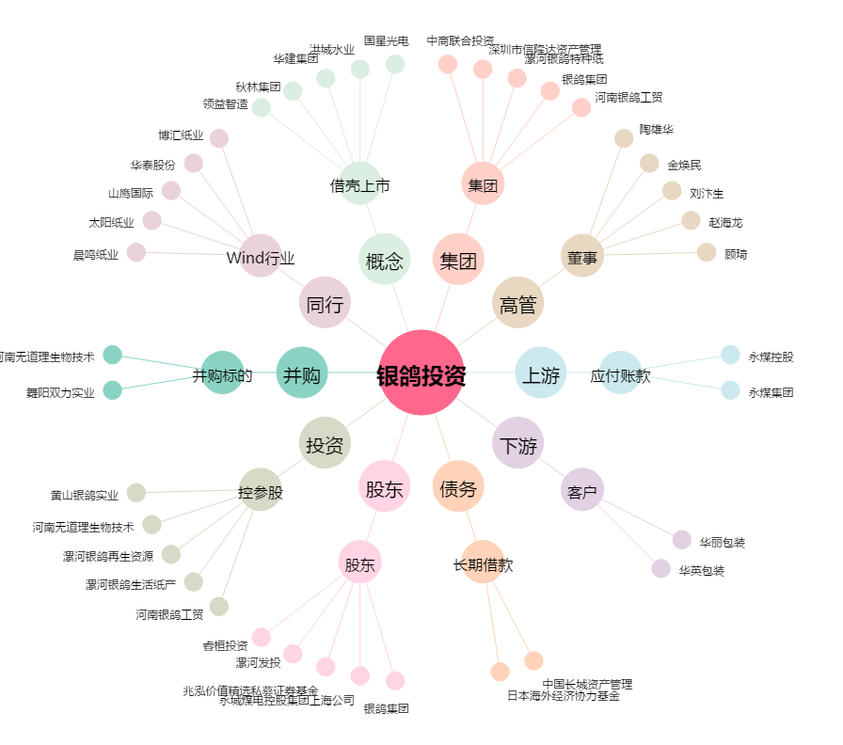
银鸽投资[600069.SH] - 关系概览图

